G.1.1
Gráfico 1.1. Distribución porcentual de mujeres víctimas mortales por violencia contra las mujeres según tipo de violencia.
Año 2024.

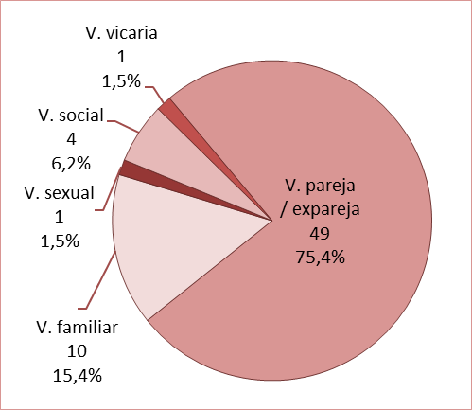

Fuente: Delegación del Gobierno contra la Violencia de Género, Ministerio de Igualdad.

G.1.2
Gráfico 1.2. Mujeres víctimas mortales por violencia en la pareja o expareja.
Periodo 2003-2024.

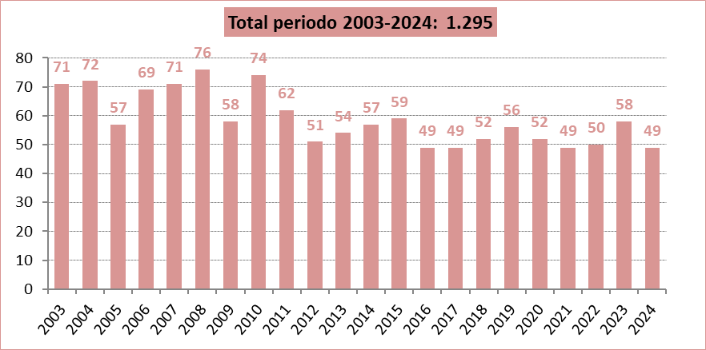

Fuente: Delegación del Gobierno para la Violencia de Género. Ministerio de la Presidencia, Relaciones con las Cortes e Igualdad.

G.1.3
Gráfico 1.3. Distribución porcentual de las mujeres víctimas mortales por violencia en la pareja o expareja según interposición de denuncia contra el agresor.
Último quinquenio y periodo 2006-2024.

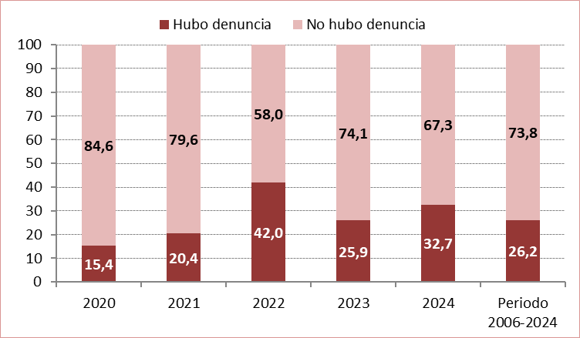

Fuente: Delegación del Gobierno para la Violencia de Género. Ministerio de la Presidencia, Relaciones con las Cortes e Igualdad.

G.2.1
Gráfico 2.1. Denuncias por violencia en la pareja o expareja. Número de denuncias y media diaria.
Periodo 2007-2024.

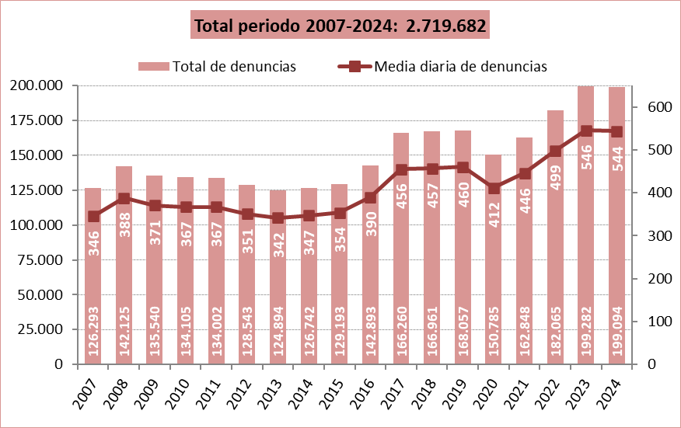

Fuente: Elaboración propia a partir de los datos proporcionados por el Consejo General del Poder Judicial.

G.2.2
Gráfico 2.2. Denuncias interpuestas por violencia en la pareja o expareja según su origen.
Año 2024 y periodo 2007-2024.

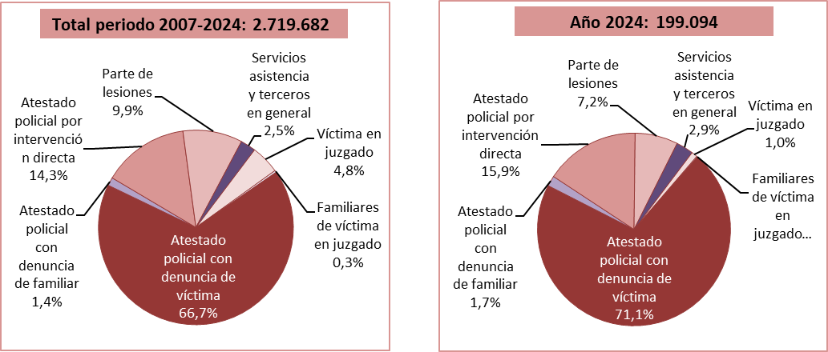

Fuente: Elaboración propia a partir de los datos proporcionados por el Consejo General del Poder Judicial.

G.3.1
Gráfico 3.1. Casos activos del Sistema VioGén, por riesgo apreciado.
Datos a 31 de diciembre de 2010 a 2024.

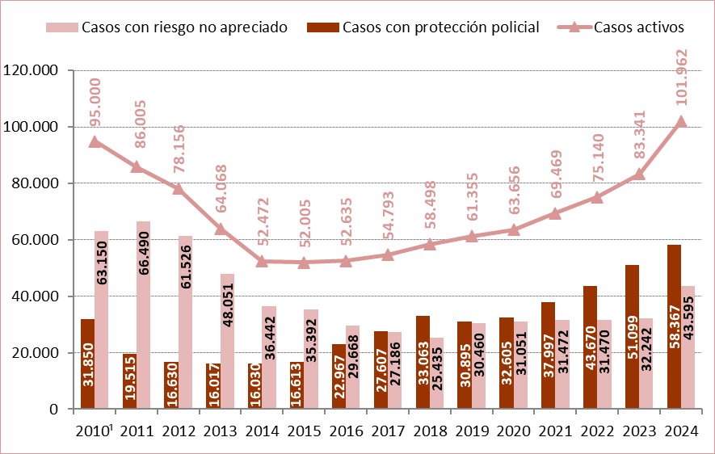

1. Entre 2010 y 2011 se produjo un cambio metodológico por lo que los datos del año 2010 no son completamente comparables con los de años posteriores.

Fuente: Elaboración propia a partir de los datos proporcionados por el Ministerio del Interior.

G.3.2
Gráfico 3.2. Distribución porcentual de los casos activos del Sistema VioGén, por valoración y nivel de riesgo.
Datos a 31 de diciembre de 2024.

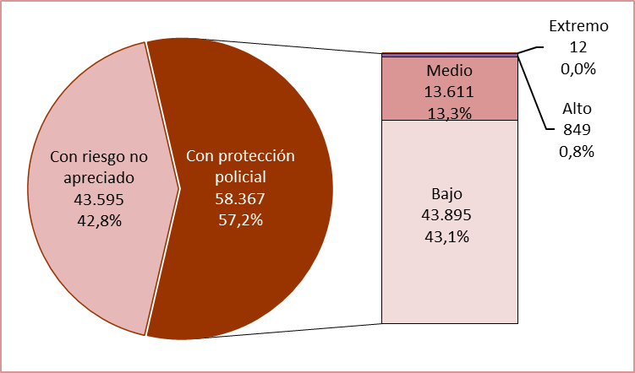

Fuente: Elaboración propia a partir de los datos proporcionados por el Ministerio del Interior.

G.5.1
Gráfico 5.1. Distribución porcentual de las consultas pertinentes atendidas en el 016 por violencia contra las mujeres, según el tipo de violencia y el canal utilizado.
Año 2024.

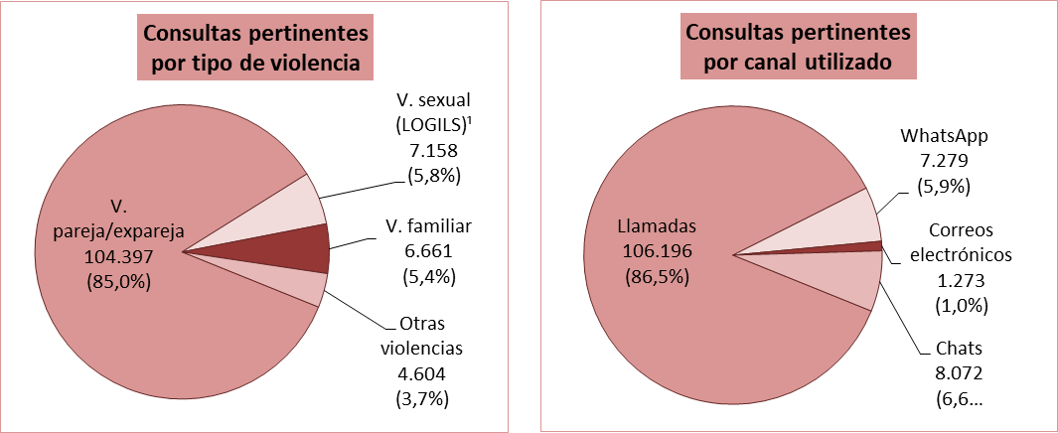

1. Incluye la violencia sexual en el ámbito de la familia.

Fuente: Delegación del Gobierno contra la Violencia de Género. Ministerio de Igualdad.

G.5.2
Gráfico 5.2. Llamadas atendidas en el 016 por violencia en la pareja o expareja.
Periodo 2007-2024.

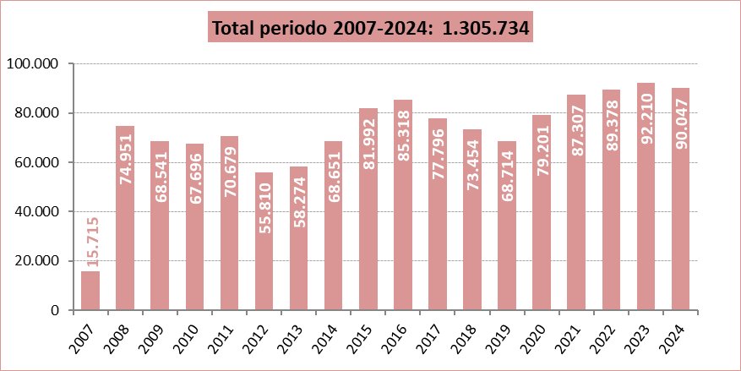

Fuente: Delegación del Gobierno contra la Violencia de Género. Ministerio de Igualdad.

G.5.3
Gráfico 5.3. Llamadas pertinentes atendidas en el 016 por violencia en la pareja o expareja¹, por día de la semana.
Último quinquenio.

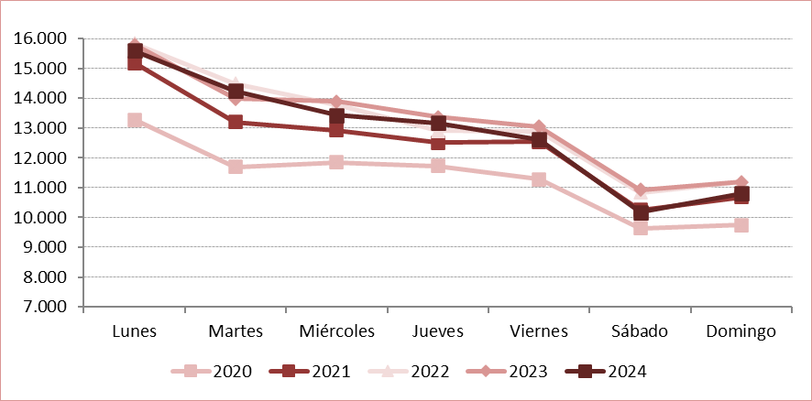

Fuente: Delegación del Gobierno contra la Violencia de Género. Ministerio de Igualdad.

G.6.1
Gráfico 6.1. Distribución porcentual de las llamadas por violencia en la pareja o expareja atendidas en el Teléfono ANAR según el tipo de violencia.
Año 2024.

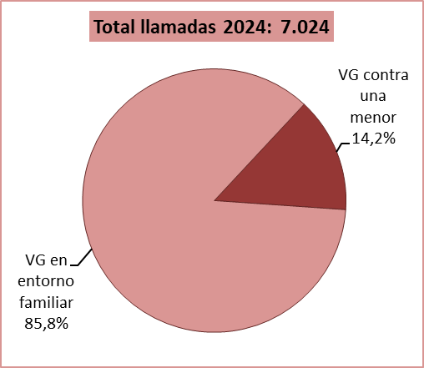

Fuente: Elaboración propia a partir de los datos proporcionados por la Fundación ANAR.

G.7.1
Gráfico 7.1. Usuarias activas y altas y bajas en el servicio ATENPRO.
Datos a 31 de diciembre de 2005 a 2024.

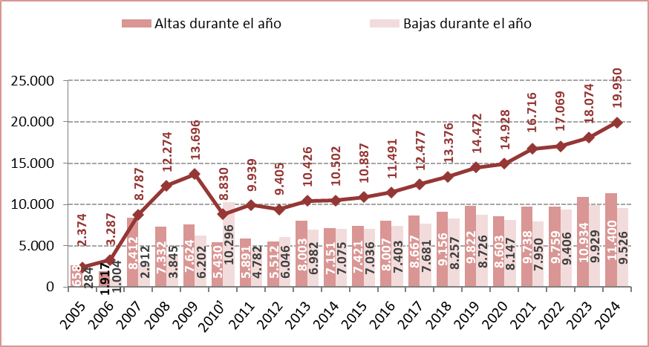

1. Para racionalizar el servicio, en 2010 se dieron de baja los servicios telefónicos que no se habían utilizado durante meses
y aquellos otros con los que no se había podido contactar, lo que explica la acusada bajada en las usuarias activas a 31 de diciembre de ese año.

Fuente: Delegación del Gobierno para la Violencia de Género. Ministerio de la Presidencia, Relaciones con las Cortes e Igualdad.

G.8.1
Gráfico 8.1. Distribución porcentual de los contratos bonificados de mujeres víctimas de violencia según el colectivo de bonificación.
Año 2024.

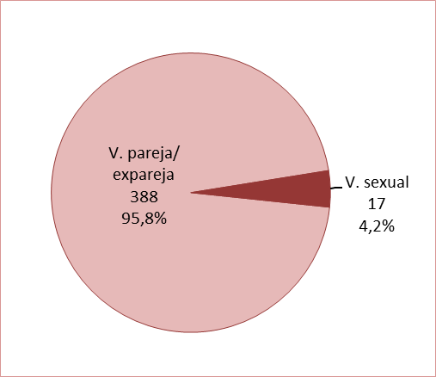

Fuente: Elaboración propia a partir de los datos proporcionados por el Servicio Público de Empleo Estatal (SEPE).

G.12.1
Gráfico 12.1. Internos penados con delitos por violencia en la pareja o expareja que cumplen condena en centros penitenciarios de la AGE y País Vasco.
Datos a 31 de diciembre de 2009 a 2024.

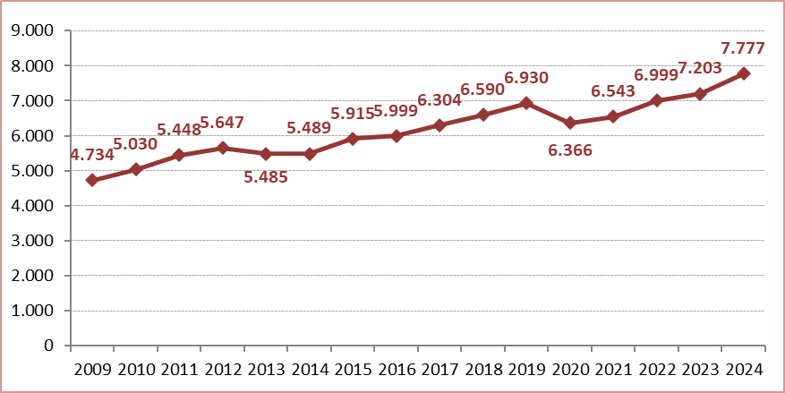

Fuente: Elaboración propia a partir de los datos proporcionados por la Secretaría General de Instituciones Penitenciarias.

G.13.1
Gráfico 13.1. Dispositivos activos a 31 de diciembre e instalaciones y desinstalaciones anuales.
Periodo 2009-2024.

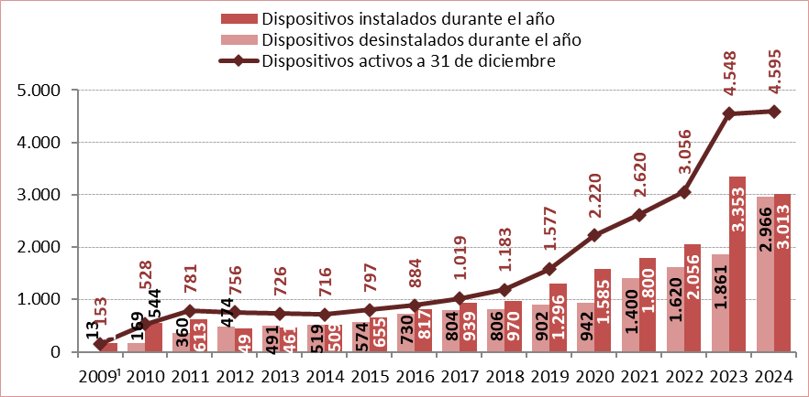

1. Los datos del año 2009 comprenden desde el 24 de julio hasta el 31 de diciembre.

Fuente: Delegación del Gobierno para la Violencia de Género. Ministerio de la Presidencia, Relaciones con las Cortes e Igualdad.

G.15.1
Gráfico 15.1. Distribución porcentual de las victimizaciones de mujeres por delitos contra la libertad e indemnidad sexual según el tipo de hecho.
Año 2024.

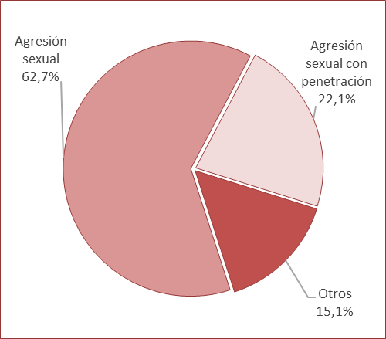

Fuente: Elaboración propia a partir de los datos del Informe anual sobre los delitos contra la libertad sexual en España. Ministerio del Interior.

